Anexo B-02-01
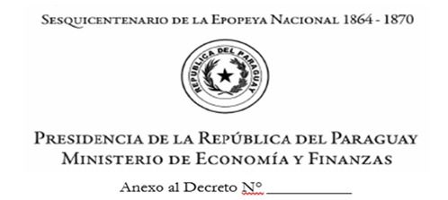

ANEXO B-02-01 B
DECLARACIÓN JURADA DE LOS CÓDIGOS DE CONTRATACIÓN (CC) EMITIDOS PARA ENTIDADES NO CONECTADAS AL SIAF Y NO CANCELADOS AL 31 DE DICIEMBRE DE 2025
La Máxima Autoridad de la entidad _________________________________ declara bajo fe de juramento que los Códigos de Contratación (CC) emitidos por la Dirección Nacional de Contrataciones Públicas que se detallan a continuación han sido emitidos y no cancelados al 31 de Diciembre de 2025 y serán obligados con los créditos previstos en el Presupuesto General del Ejercicio 2026 de nuestra Entidad.
 |  |  | CÓDIGO SICP
ORGANISMO/ENTIDAD:

N° DE ORDEN | CC N° | RUC | PROVEEDOR Y/O CONTRATISTA | MONTO TOTAL CONTRATADO | MONTO OBLIGADO ACUMULADO AL 31/12/2025 | MONTO A OBLIGAR EJERCICIO FISCAL 2025 | CDP N°

Detalle de la Imputación Presupuestaria por Ejercicios Fiscales Anteriores (aquí se detallan los montos obligados en las diferentes líneas presupuestarias y separadas por año) |  |  |  | Detalle de la Imputación Presupuestaria para el Ejercicio Fiscal 2025
Año | Línea Presupuestaria |  | Monto Obligado | Año | Línea Presupuestaria |  | Monto a Obligar

TOTAL POR AÑO |  |  | 0
Año | Línea Presupuestaria |  | Monto Obligado
 |  |  |  | TOTAL POR AÑO |  |  | 0

TOTAL POR AÑO |  |  | 0

 | Firma y Sello |  |  |  | Firma y Sello
 | TITULAR DE LA UOC |  |  |  | RESPONSABLE DE LA UAF
 |  |  |  |  | COMITÉ SUMINISTRO PÚBLICO (CSP)

 |  | Firma y Sello
 |  | MÁXIMA AUTORIDAD INSTITUCIONAL

